Use_Case
6.10.1 Header
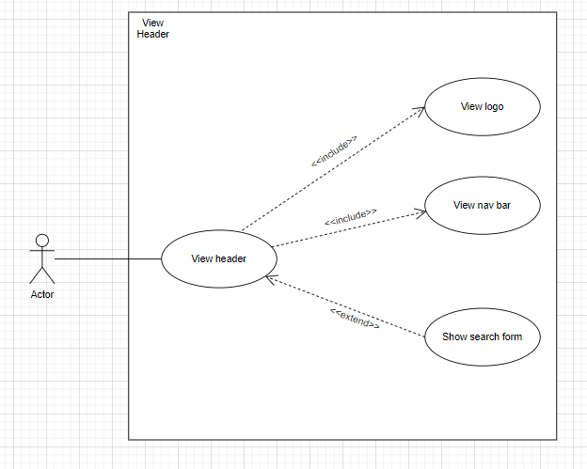

1

3

2

4

6.10.2 Hiển thị danh sách game popular(trang chủ)
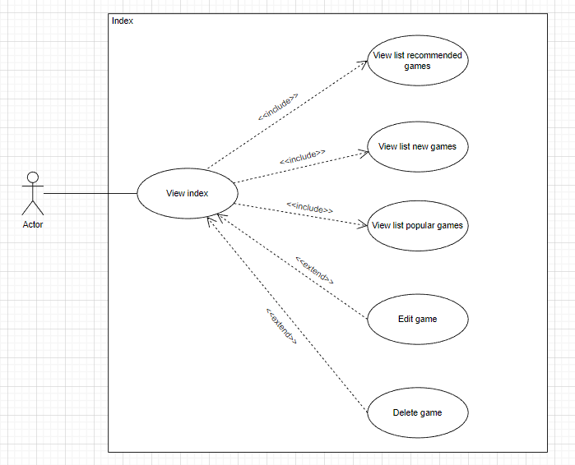

1

2

6.10.3 Footer
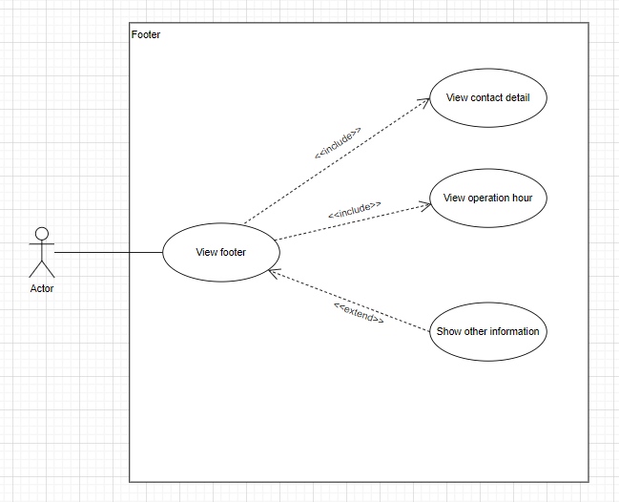

1

3

2

Class_Diagram
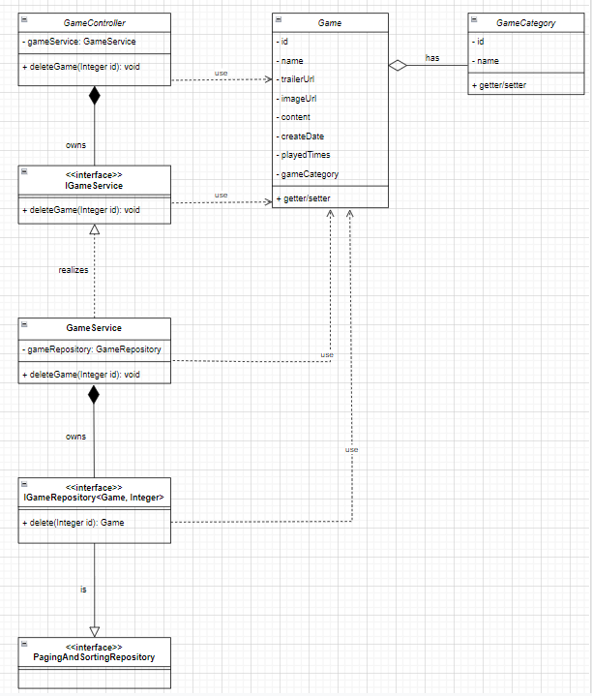
6.10.2 Hiển thị danh sách game popular(trang chủ)
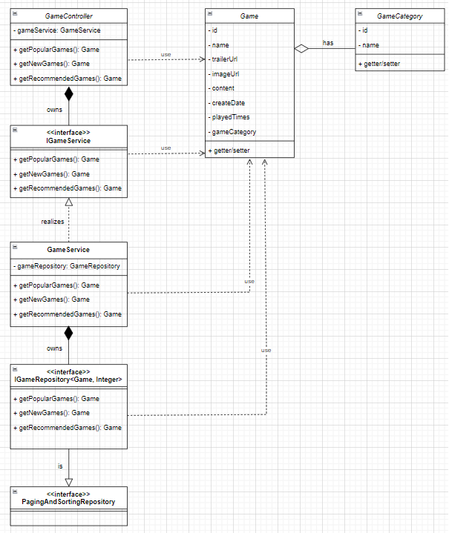

Other. Xóa game

Sequence_Diagram
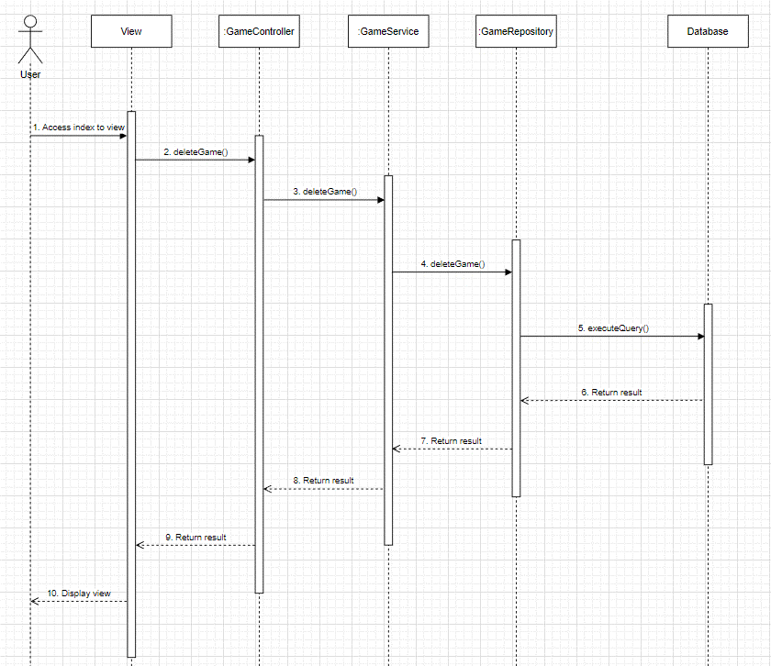
6.10.2 Hiển thị danh sách game popular(trang chủ)
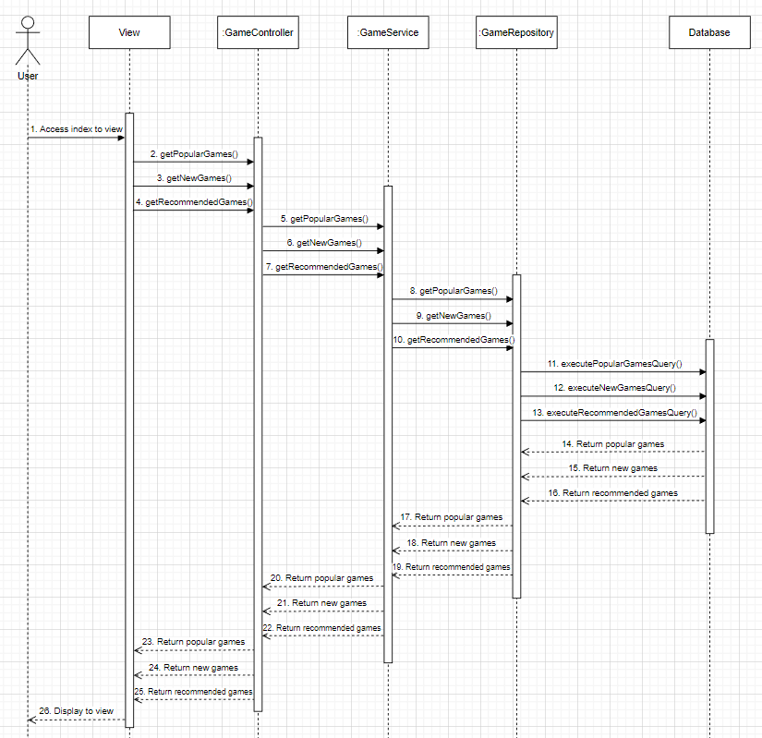

Other. Xóa game

